作業体系表
２．作業体系及び労働時間（10a当たり） |  |  |  |  |  |  |  |  |  |  |  |  |  |  |  |  |  |  |  |  |  |  |  |  |  |  |  |  |  |  |  |  |  |  |  |  | 単位：時間
月 別 |  | 1月 |  |  | 2月 |  |  | 3月 |  |  | 4月 |  |  | 5月 |  |  | 6月 |  |  | 7月 |  |  | 8月 |  |  | 9月 |  |  | 10月 |  |  | 11月 |  |  | 12月 |  |  | 合計
 |  | 上 | 中 | 下 | 上 | 中 | 下 | 上 | 中 | 下 | 上 | 中 | 下 | 上 | 中 | 下 | 上 | 中 | 下 | 上 | 中 | 下 | 上 | 中 | 下 | 上 | 中 | 下 | 上 | 中 | 下 | 上 | 中 | 下 | 上 | 中 | 下
作業名 | 作業体系
 |  | ――― | ――― | ――― | ――― | ――― | ――― | ――― | ――― | ――― | ――― | ――― | ――― | ――― | ――― | ――― | ■■■ |  |  |  |  |  |  |  |  |  |  |  |  |  |  |  |  | ○ | ――― | ――― | ―――
 |  |  |  | △ | △ | △ | △ | △ | △ |  |  |  | ▽ | ▽ |  |  |  |  |  |  |  |  |  |  |  |  |  |  |  |  |  |  |  | ▼
 |  |  |  | ▲ |  |  |  | ▲ |  |  |  |  | ▲ | ▲

改良資材散布 |  |  |  |  |  |  |  |  |  |  |  |  |  |  |  |  |  |  |  |  |  |  |  |  |  |  |  |  |  |  | 0.3 |  |  |  |  |  |  | 0.3
耕転 |  |  |  |  |  |  |  |  |  |  |  |  |  |  |  |  |  |  |  |  |  |  |  |  |  |  |  |  |  |  | 0.4 |  |  |  |  |  |  | 0.4
畦立・施肥・播種 |  |  |  |  |  |  |  |  |  |  |  |  |  |  |  |  |  |  |  |  |  |  |  |  |  |  |  |  |  |  |  |  |  | 1.0 |  |  |  | 1.0
除草剤散布 |  |  |  |  |  |  |  |  |  |  |  |  |  |  |  |  |  |  |  |  |  |  |  |  |  |  |  |  |  |  |  |  |  | 0.2 |  |  |  | 0.2
病害虫防除・追肥 |  |  |  |  |  |  |  |  |  |  |  |  | 0.2 | 0.2 |  |  |  |  |  |  |  |  |  |  |  |  |  |  |  |  |  |  |  |  |  |  |  | 0.4
踏圧 |  |  |  | 0.2 | 0.2 |  | 0.2 |  |  |  |  |  |  |  |  |  |  |  |  |  |  |  |  |  |  |  |  |  |  |  |  |  |  |  |  |  |  | 0.6
中耕 |  |  |  |  |  | 0.6 |  |  |  |  |  |  |  |  |  |  |  |  |  |  |  |  |  |  |  |  |  |  |  |  |  |  |  |  |  |  |  | 0.6
溝上・土入 |  |  |  |  |  |  |  | 0.4 | 0.4 |  |  |  |  |  |  |  |  |  |  |  |  |  |  |  |  |  |  |  |  |  |  |  |  |  |  |  |  | 0.9
施肥 |  |  |  | 0.4 |  |  |  | 0.4 |  |  |  |  |  |  |  |  |  |  |  |  |  |  |  |  |  |  |  |  |  |  |  |  |  |  |  |  |  | 0.9
収穫 |  |  |  |  |  |  |  |  |  |  |  |  |  |  |  |  | 1.8 |  |  |  |  |  |  |  |  |  |  |  |  |  |  |  |  |  |  |  |  | 1.8
出荷 |  |  |  |  |  |  |  |  |  |  |  |  |  |  |  |  | 0.4 |  |  |  |  |  |  |  |  |  |  |  |  |  |  |  |  |  |  |  |  | 0.4
排水対策 |  |  |  |  |  |  |  |  |  |  |  |  |  |  |  |  |  |  |  |  |  |  |  |  |  |  |  |  |  |  | 0.8 |  |  |  |  |  |  | 0.8

合計 | 基幹労働 |  |  | 0.6 | 0.2 | 0.6 | 0.2 | 0.9 | 0.4 |  |  |  | 0.1 | 0.1 |  |  | 1.3 |  |  |  |  |  |  |  |  |  |  |  |  |  | 1.6 |  |  | 0.6 |  |  |  | 6.7
 | 補助労働 |  |  |  |  |  |  |  |  |  |  |  | 0.1 | 0.1 |  |  | 0.9 |  |  |  |  |  |  |  |  |  |  |  |  |  |  |  |  | 0.6 |  |  |  | 1.7
 | 基幹＋補助 |  |  | 0.6 | 0.2 | 0.6 | 0.2 | 0.9 | 0.4 |  |  |  | 0.2 | 0.2 |  |  | 2.2 |  |  |  |  |  |  |  |  |  |  |  |  |  | 1.6 |  |  | 1.2 |  |  |  | 8.4

 | 1050 | ａ | 当たり労働時間（単位：時間）
必要となる労働時間の合計 |  |  |  | 67.9 | 21.9 | 60.8 | 21.9 | 92.0 | 46.0 |  |  |  | 21.6 | 21.6 |  |  | 231.4 |  |  |  |  |  |  |  |  |  |  |  |  |  | 168.7 |  |  | 125.7 |  |  |  | 879.2
労働配分 | 自家労力の上限 | 150.0 | 150.0 | 150.0 | 150.0 | 150.0 | 150.0 | 150.0 | 150.0 | 150.0 | 150.0 | 150.0 | 150.0 | 150.0 | 150.0 | 150.0 | 150.0 | 150.0 | 150.0 | 150.0 | 150.0 | 150.0 | 150.0 | 150.0 | 150.0 | 150.0 | 150.0 | 150.0 | 150.0 | 150.0 | 150.0 | 150.0 | 150.0 | 150.0 | 150.0 | 150.0 | 150.0 | 5,400.0
 | 補助労働(ア) |  |  |  |  |  |  |  |  |  |  |  |  |  |  |  | 81.4 |  |  |  |  |  |  |  |  |  |  |  |  |  | 18.7 |  |  |  |  |  |  | 100.1
 | 余剰または不足労力 | 150.0 | 150.0 | 82.1 | 128.1 | 89.2 | 128.1 | 58.0 | 104.0 | 150.0 | 150.0 | 150.0 | 128.4 | 128.4 | 150.0 | 150.0 |  | 150.0 | 150.0 | 150.0 | 150.0 | 150.0 | 150.0 | 150.0 | 150.0 | 150.0 | 150.0 | 150.0 | 150.0 | 150.0 |  | 150.0 | 150.0 | 24.3 | 150.0 | 150.0 | 150.0 | 4,620.9

○播種
―栽培期間
■収穫
△中耕・土入れ・踏圧
▲追肥
▽病害虫防除
▼除草剤散布
 | 時給(イ) | 労働費(ア)×(イ)
 | 753円 | 75,391円

説明書
 |  | 技術体系の活用方法

シートの色 |  | ○当品目に新たに取組む場合
 | 必要事項を入力してください | ・想定面積、確保可能な労力、資材等単価を入力することで、事前に収益・必要な労力等を試算することができます。
 | 結果が反映されます | ・Z-BFMを活用し、当品目を導入することによる経営全体への影響(収支、労力配分等)を、事前に試算することができます。
 | 参考
 |  | ○当品目にすでに取組んでいる場合
 |  | ・単収、経費等について、指標と実態とを比較することで、改善点を見出すことができます。
 |  | ・現状にそった内容に経営指標を修正し、Z-BFMに反映させると、現時点での技術・能力で可能な最適計画を試算することができ、より現実味のある計画を立てることが可能となります。

 |  | 具体的な作業手順
 |  | 1.当品目の収支・必要労力を試算
 |  | 作業シート |  | 作業箇所 | 作業内容
セルの色 | 入力方法 | ①技術体系 |  | E2 | 想定面積を入力
 | 手入力 | 作業体系表 |  | 行35,36 | 自家労力・補助労力の上限を入力
 | リストから選択 | ⑤支出 |  | 全般 | 資材単価・手数料等を実際の数値に修正
 | 自動計算(手入力しないでください) | ②償却資産 |  | 全般 | 必要に応じて修正
 |  | ④収入 |  | 全般 | 必要に応じて修正

 |  | シートの色
 |  |  | 必要事項を入力してください
 |  |  | 結果が反映されます
 |  |  | 参考

 |  | セルの色 | 入力方法
 |  |  | 手入力
 |  |  | リストから選択
 |  |  | 自動計算(手入力しないでください)

 |  | 2.1の結果をZ-BFMに反映
 |  | ・Z-BFMを開く
 |  | ・右クリック → Z-BFM → 経営指標 → 新規登録
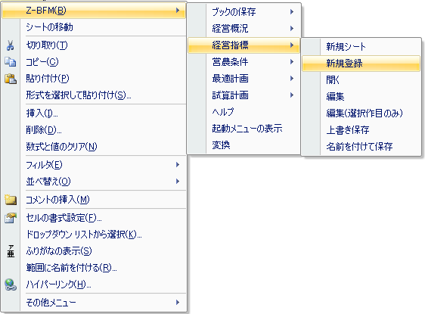

 |  | ・当ファイル シート「Z-BFM」の |  |  | 色のセルを選択、コピー
 |  | ・Z-BFM シート「経営指標」の同じ個所に、「値のみ貼付」
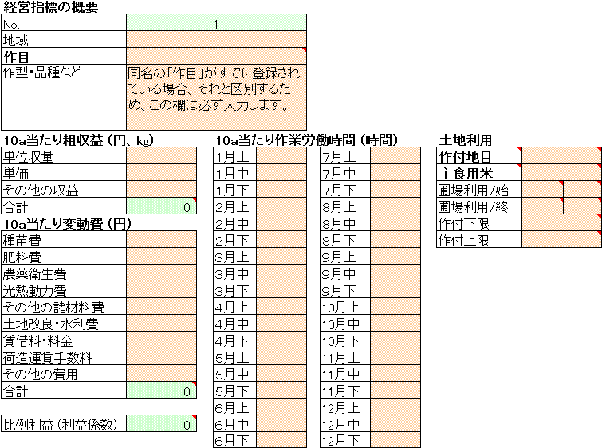

 |  | ・右クリック → Z-BFM → 確定
